RelatorioCapacidadeTinturaria
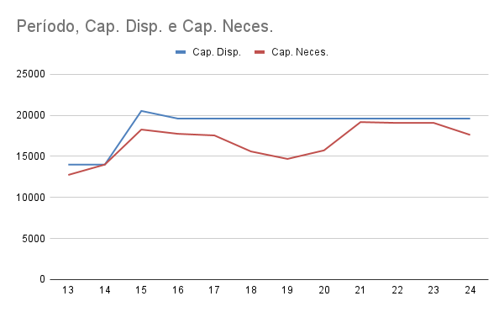
Grupo 3
Período | Cap. Disp. | Cap. Neces. | Cap. Colméia | Cap. Piquet | Cap. Maxim | Cap. Setup | Cap. Prod. | Valid.
13 | 14000 | 12740 | 3200 | 2500 | 4100 | 1960 | 980 | SIM
14 | 14000 | 14000 | 3069 | 2600 | 5100 | 2154 | 1077 | SIM
15 | 20533 | 18265 | 3900 | 3250 | 6900 | 2810 | 1405 | SIM
16 | 19600 | 17745 | 3750 | 2900 | 7000 | 2730 | 1365 | SIM
17 | 19600 | 17550 | 3700 | 2800 | 7000 | 2700 | 1350 | SIM
18 | 19600 | 15600 | 3000 | 2600 | 6400 | 2400 | 1200 | SIM
19 | 19600 | 14690 | 3300 | 2500 | 5500 | 2260 | 1130 | SIM
20 | 19600 | 15730 | 2900 | 2400 | 6800 | 2420 | 1210 | SIM
21 | 19600 | 19175 | 3650 | 2600 | 8500 | 2950 | 1475 | SIM
22 | 19600 | 19073 | 3472 | 2000 | 9200 | 2934 | 1467 | SIM
23 | 19600 | 19080 | 3427 | 2100 | 9150 | 2935 | 1468 | SIM
24 | 19600 | 17615 | 3500 | 2050 | 8000 | 2710 | 1355 | SIM

